Selektionstool
 | Tê MODULAR (soldado) SDR 11 LX

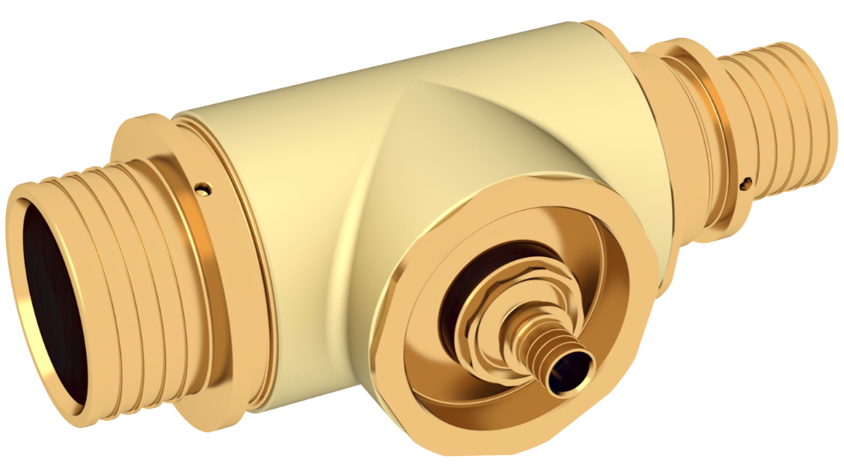
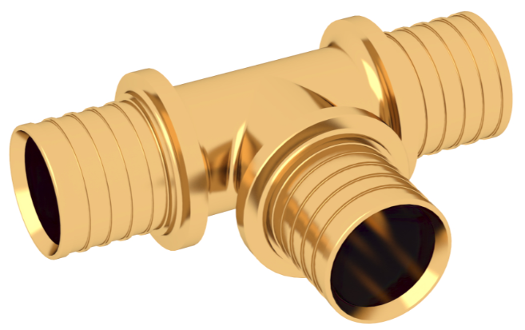

 |  |  |  |  |  |  | Versão 1.1 de | 2025-04-23
 |  |  |  |  |  |  | ist bereits | 16 Tag(e) alt
 | Selecione as dimensões de cada entrada/saída:
Recomendamos que verifique e descarregue a última versão na nóssa página web.
Para atualizar, clique aqui.
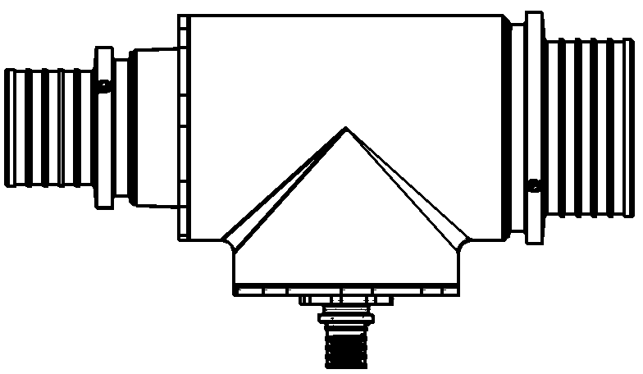
 | 75 |  | 75 |  | Tê modular | Tê standard
 |  |  |  | Nr. Artigo | 16862221008 | 12677911001
 |  |  |  | EAN | 4064299228398 | 4007360202149
 |  |  |  | Dimensão | 75 - 32 - 75 | 75 - 32 - 75
 |  |  |  | Tipo | Montagem modular | Tê standard
 |  |  |  | Peso | 4.82 kg | 2,1 kg
 |  |  |  | PVP | 658.08 € | 342.73 €
 |  | 32 |  | Peso com embalagem | 5.67 kg
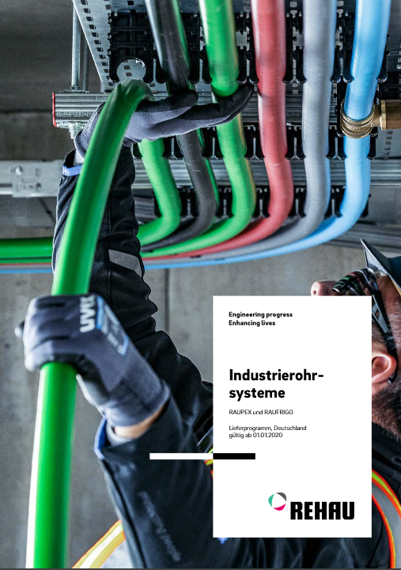
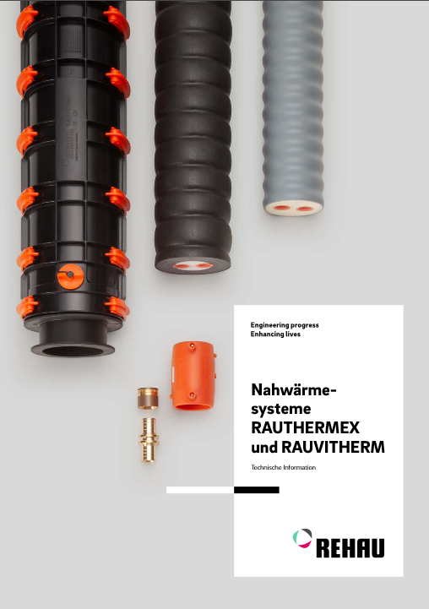
 |  |  |  | Embalagem L x A x A | 310 x 220 x 107 mm

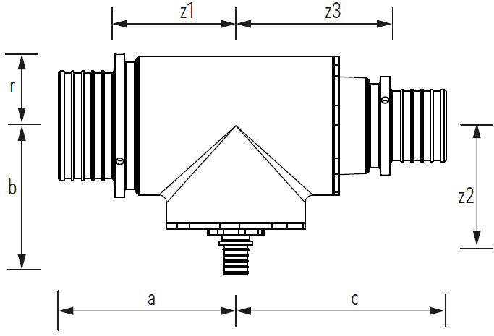
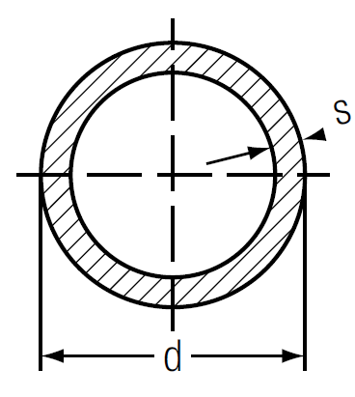
SDR 11
d x s
25 x 2,3
32 x 2,9
40 x 3,7
50 x 4,6
63 x 5,8
75 x 6,8
90 x 8,2
110 x 10,0
 |  |  |  |  | Dimensões
 |  |  |  | comprimento [a + c] | 270 mm
 |  |  |  | a | 135 mm
 |  |  |  | c | 135 mm
 |  |  |  | largura [b + r] | 178 mm
 |  |  |  | b | 133 mm
 |  |  |  | r | 45 mm
 |  |  |  | Altura | 90 mm
 |  |  |  | z1 | 85 mm
 |  |  |  | z3 | 85 mm
 |  |  |  | z2 | 106 mm

Este documento está protegido por direitos de autor. Todos os direitos que este confere estão reservados, principalmente os de tradução, re impressão, extração de ilustrações, transmissão por rádio, reprodução por meios fotomecânicos ou similares e armazenamento em sistemas de processamento de dados. A utilização prevista dos produtos REHAU descreve-se de forma contundente na informação técnica do produto. A versão atualmente vigente pode consultar-se em "www.rehau.com/TI". A aplicação, e utilização do processamento dos produtos estão fora do nosso controlo, e portanto, são da responsabilidade exclusiva do utilizador/processador respetivo. Se a pesar disso se questiona a responsabilidade, esta se regerá exclusivamente através das nossas condições de entrega e pagamento, que pueden ser consultadas em www.rehau.com/conditions, salvo que se acorde o contrário com a REHAU por escrito. Isto também se aplica a qualquer reclamação de garantia, já que a garantia refere-se á qualidade constante dos nossos produtos de acuerdo com as nossas especificações. Reservamo-nos o direito a realizar modificações técnicas. www.rehau.pt

